試験方案
動作件数 |  | 45 | コマンド件数 |  | 0 | 異常件数 | 19 |  | 全評価数 |  | 64 | 合格数 |  | 57 | 不合格数 | 0 |  | 試験実施環境
 |  |  |  |  |  |  |  |  |  |  |  |  |  |  |  |  |  | Microsoft Windows 7 Professional
 |  |  |  |  |  |  |  |  |  |  |  |  |  |  |  |  |  | 試験対象 |  |  | 評価項目の追加
 |  |  |  |  |  |  |  |  |  |  |  |  |  |  |  |  |  | Windows Form Application
試験方案 |  |  |  | 案件名 |  |  |  | 社内（OJT）：案件フォルダ自動生成ツール |  |  |  |  |  |  |  |  | 作成日 | 2018-05-01 | 作成者 | 柴田
No. | テスト項目 |  |  | テスト内容 |  |  |  |  |  | テスト区分 |  |  | アクション |  |  |  | 合否基準 |  | 結果 | 備考
1 | iniファイル |  |  | アプリ起動時の挙動の確認 |  |  |  |  |  | 動作系 |  |  | アプリを起動する |  |  |  | リストに、生成フォルダ名の一覧が出ること |  | 合
2 |  |  |  |  |  |  |  |  |  | 動作系 |  |  | iniファイルのセクション名を削除する |  |  |  | リストに何も表示されずアプリが起動すること |  | 合
3 |  |  |  | iniファイル内の重複チェック |  |  |  |  |  | 動作系 |  |  | iniファイルのバリュー名（ソフト設計)を（出荷）に変更 |  |  |  | 「iniファイルで重複が見つかりました Value：50_出荷」と警告メッセージが出ること |  | 合
4 |  |  |  |  |  |  |  |  |  | 動作系 |  |  | セクション名にTEST1・TEST2・TEST3を追加して、アプリを起動させる |  |  |  | セクション名が正しく読みこまれていること |  | 合
5 |  |  |  |  |  |  |  |  |  | 動作系 |  |  | セクション名をTEST1・TEST2・TEST1に置き換えて、アプリを起動させる |  |  |  | メッセージ"セクション名に重複が見つかりました セクション名：TEST1 iniファイルを確認して下さい"と出ること |  | 合 | シート"エビデンス@iini" No.1
6 |  |  |  |  |  |  |  |  |  | 動作系 |  |  | アプリを起動すること |  |  |  | エラーメッセージが出ることなく起動すること |  | 合
7 |  |  |  |  |  |  |  |  |  | 動作系 |  |  | キー名を、0・1・2・3・から、0・1・3・1に変更して、アプリを起動すること |  |  |  | メッセージ"キー名に重複が見つかりました キー名：1 iniファイルを確認してください"と出ること |  | 合 | シート"エビデンス@iini" No.2
8 |  |  |  | iniファイル内の不正チェック |  |  |  |  |  | 異常 |  |  | セクション名が存在しなかった場合 |  |  |  | セクションが存在しないものがあります。iniファイルを確認して下さい。と表示を出して、終了すること |  | 合
9 |  |  |  |  |  |  |  |  |  | 異常 |  |  | キー名が重複していた場合 |  |  |  | キー名で重複が見つかりました "キー名：" + keys[j] iniファイルを確認して下さい。と表示を出して、終了すること |  | 合 |  |  | キーが重複しているのに右図のエラーが発生 | 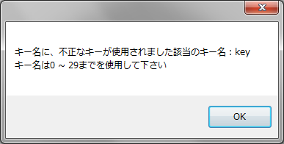 | 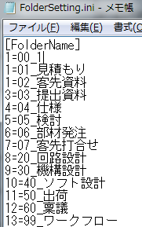 |  | 右図のように修正しました | 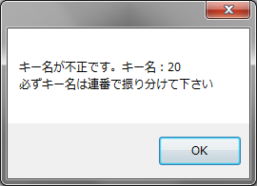
10 |  |  |  |  |  |  |  |  |  | 異常 |  |  | キー名が存在しなかった場合（バリュー名のみ） |  |  |  | キー名が不正なiniファイルです。iniファイルのキー名とバリュー名の書式は "Key = Valueの形で、記述して下さい"と表示を出して、終了すること |  | 合 | （ファイル内の行数 - 1）とバリュー名の長さが同じであるかで判定（-1は、セクション名の行数もカウントしているので、その分を引いている シート"エビデンス" No.4
11 |  |  |  |  |  |  |  |  |  | 異常 |  |  | バリュー名が重複していた場合 |  |  |  | iniファイルで重複が見つかりました。Value：と表示を出して、終了すること |  | 合 | シート"エビデンス@iini" No.3 |  | バリューが重複しているのに右図のエラーが発生 |  | 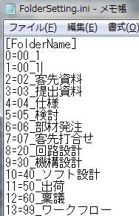 |  | 右図のように修正しました | 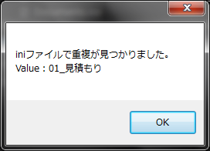
12 |  |  |  |  |  |  |  |  |  | 異常 |  |  | キー名のみの場合 |  |  |  | 値が設定されていないものがあります。キー名： iniファイルを確認して下さい。と表示を出して、終了すること |  | 合 | シート"エビデンス@iini" No.4 |  | バリューが空なのに右図のエラーが発生 | 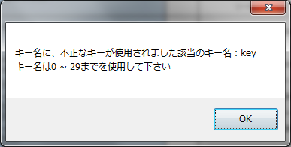 | 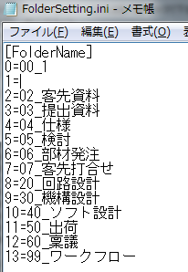 |  | 右図のように修正しました | 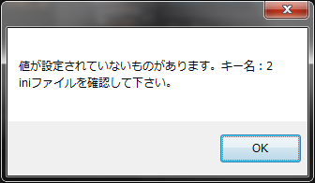
13 |  |  |  |  |  |  |  |  |  | 異常 |  |  | キー番号を30に設定 |  |  |  | キー名に、不正なキーが使用されました" + "該当のキー名："キー名は0 ~ 29までを使用して下さい""全角で入力している場合は半角で入力し直して下さい。と表示を出して、終了すること |  | 合 | シート"エビデンス@iini" No.5
14 |  |  |  |  |  |  |  |  |  | 異常 |  |  | キー番号を-1に設定 |  |  |  | キー名に、不正なキーが使用されました" + "該当のキー名："キー名は0 ~ 29までを使用して下さい""全角で入力している場合は半角で入力し直して下さい。と表示を出して、終了すること |  | 合 | シート"エビデンス@iini" No.6
15 |  |  |  |  |  |  |  |  |  | 異常 |  |  | iniファイルが存在しなかった場合 |  |  |  | 該当するiniファイルが存在しませんでしたので、設定を読み込めませんでした。と表示を出して、終了すること |  | 合 | シート"エビデンス@iini" No.7 |  | iniファイルを消したら、左記の結果通りだが、ファイルをリネームすると、不正INIファイルなのにアプリが立ち上がる。 |  |  | 修正しました
16 |  |  |  |  |  |  |  |  |  | 異常 |  |  | キー番号の0の後に20を入れる |  |  |  | キー名が不正です。必ずキー名は連番で振り分けて下さいと表示を出し、終了すること |  | 合 | シート"エビデンス@iini" No.8
 |  |  |  |  |  |  |  |  |  | 異常 |  |  | キー番号を全角で３と入力する |  |  |  | キー名に、不正なキーが使用されました" + "該当のキー名："キー名は0 ~ 29までを使用して下さい""全角で入力している場合は半角で入力し直して下さい。と表示を出して、終了すること |  | 合 |  |  | キーに全角数字を入れると、エラーメッセージがでない。半角に置き換えるという話では？ |  | → |  | 右図のように修正しました | 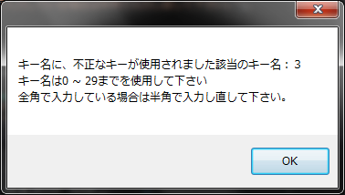
 |  |  |  |  |  |  |  |  |  | 異常 |  |  | バリュー名に＝＝が連続していた場合 |  |  |  | 入力ミスの可能性がありますiniファイルを確認して下さい。"と表示して、終了すること |  | 合 | シート"エビデンス@iini" No.9 |  | フォルダ名が60文字超えていた場合の試験は？
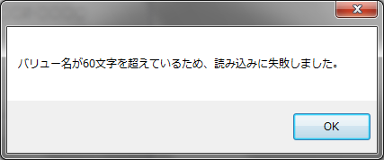
 |  |  |  |  |  |  |  |  |  | 異常 |  |  | バリュー名に1234567890123456789012345678901234567890123456789012345678901と入力 |  |  |  | バリュー名が60文字を超えているため、読み込みに失敗しましたと表示し、終了 |  | 合 | 右図参照 |  | →
17 | 設計書 4章 |  |  | フォルダ名の最大文字数の確認 |  |  |  |  |  | 動作系 |  |  | フォルダ名の最大文字数91を入力する |  |  |  | フォルダ名の最大文字数91文字になっていること |  | 合 | 生成したフォルダ名を、Wordに貼り付けてカウント
18 | 設計書 4章 |  |  | フォルダの最大数 |  |  |  |  |  | 動作系 |  |  | フォルダの最大生成数30になるように、iniファイルを定義する 0=00_製作伝票 1=01_見積もり 2=02_客先資料 3=03_提出資料 4=04_仕様 5=05_検討 6=06_部材発注 7=07_客先打合せ 8=20_回路設計 9=30_機構設計 10=40_ソフト設計 11=50_出荷 12=60_稟議 13=99_ワークフロー 14=14_フォルダ15個目 15=15_フォルダ16個目 16=16_フォルダ17個目 17=17_フォルダ18個目 18=18_フォルダ19個目 19=19_フォルダ20個目 20=20_フォルダ21個目 21=21_フォルダ22個目 22=22_フォルダ23個目 23=23_フォルダ24個目 24=24_フォルダ25個目 25=25_フォルダ26個目 26=26_フォルダ27個目 27=27_フォルダ28個目 28=28_フォルダ29個目 29=29_フォルダ30個目 |  |  |  | 定義したフォルダが生成されていること 0=00_製作伝票 1=01_見積もり 2=02_客先資料 3=03_提出資料 4=04_仕様 5=05_検討 6=06_部材発注 7=07_客先打合せ 8=20_回路設計 9=30_機構設計 10=40_ソフト設計 11=50_出荷 12=60_稟議 13=99_ワークフロー 14=14_フォルダ15個目 15=15_フォルダ16個目 16=16_フォルダ17個目 17=17_フォルダ18個目 18=18_フォルダ19個目 19=19_フォルダ20個目 20=20_フォルダ21個目 21=21_フォルダ22個目 22=22_フォルダ23個目 23=23_フォルダ24個目 24=24_フォルダ25個目 25=25_フォルダ26個目 26=26_フォルダ27個目 27=27_フォルダ28個目 28=28_フォルダ29個目 29=29_フォルダ30個目 |  | 合 | シート"エビデンス@iini" No.10
19 | 最大値 |  |  | フォルダの最大生成数の確認 |  |  |  |  |  | 動作系 |  |  | 以下のサブフォルダが生成されるように、iniファイルを定義する 0=00_製作伝票 1=01_見積もり 2=02_客先資料 3=03_提出資料 4=04_仕様 5=05_検討 6=06_部材発注 7=07_客先打合せ 8=20_回路設計 9=30_機構設計 10=40_ソフト設計 11=50_出荷 12=60_稟議 13=99_ワークフロー |  |  |  | 定義したフォルダが生成されていること 0=00_製作伝票 1=01_見積もり 2=02_客先資料 3=03_提出資料 4=04_仕様 5=05_検討 6=06_部材発注 7=07_客先打合せ 8=20_回路設計 9=30_機構設計 10=40_ソフト設計 11=50_出荷 12=60_稟議 13=99_ワークフロー |  | 合
20 |  |  |  | iniファイル（キー名） |  |  |  |  |  | 動作系 |  |  | キー名に：keyと入力 |  |  |  | キー名に、不正なキーが使用されました 該当のキー名： キー名は0 ～ 29までを使用して下さいと表示を出して、終了すること |  | 合 | シート"エビデンス@ini" No.11
21 | 設計書 4章 画面仕様 ① |  |  | 工番名の入力チェック（全体） |  |  |  |  |  | 動作系 |  |  | 18X-0001と入力する |  |  |  | 18X-0001が入力されていることを確認する |  | 合 | シート"エビデンス" No.1
22 |  |  |  | 工番名の入力チェック（全体） |  |  |  |  |  | 動作系 |  |  | 1x---1と入力する |  |  |  | メッセージ「開発工番の形は◯◯（整数2ケタ）X-◯◯◯◯（整数4ケタ）と表示されること |  | 合
23 |  |  |  | 工番名の入力チェック（開発年度） |  |  |  |  |  | 動作系 |  |  | 1X-0001と入力して、自動生成開始ボタンを押下 |  |  |  | "工番を、例に習って修正して下さい"とエラーメッセージが出ること |  | 合 | シート"エビデンス" No.2
24 |  |  |  | 工番名の入力チェック（開発年度） |  |  |  |  |  | 動作系 |  |  | 12X-123と入力して、自動生成開始ボタンを押下 |  |  |  | "通し番号は必ず4桁で表現して下さい。通し番号が0番だった場合は、0000と表現して下さい"とエラーメッセージが出ること |  | 合 | シート"エビデンス" No.3
25 |  |  |  | 工番名の入力チェック（開発年度） |  |  |  |  |  | 動作系 |  |  | 工番名：18x-0001と入力する（Xは小文字） 案件名：あ 顧客名：いと入力して、自動生成開始ボタンを押下 |  |  |  | フォルダ生成時に自動的に大文字に変換すること |  | 合 | シート"エビデンス" No.4
26 |  |  |  | 工番名の入力チェック（ハイフン） |  |  |  |  |  | 動作系 |  |  | 12x1234と入力する |  |  |  | "ハイフンは、必ず追加して下さい"とエラーメッセージが出ること |  | 合 | シート"エビデンス" No.5
27 |  |  |  | 工番名の入力チェック（通し番号） |  |  |  |  |  | 動作系 |  |  | 18X-001と入力する |  |  |  | "通し番号は4桁で入力して下さい。 １～３桁の場合は、0をハイフンの後に付加して4桁にして下さい。"とエラーメッセージが出ること |  | 合 | シート"エビデンス" No.6
28 |  |  |  | 工番名の入力チェック（空白） |  |  |  |  |  | 動作系 |  |  | 工番を空白で自動生成開始ボタンを押下 |  |  |  | "工番名・案件名・顧客名のいずれかが空白の可能があります |  | 合 | シート"エビデンス" No.7
29 |  |  |  | 工番名の入力チェック（使用禁止文字） |  |  |  |  |  | 動作系 |  |  | 入力された工番に使用禁止文字（\とか/など）を入力する |  |  |  | "使用できない文字があります。工番の入力内容を再度確認して下さい。"と表示が出る |  | 合 | シート"エビデンス" No.8
30 | 設計書 4章 画面仕様 ② |  |  | 案件名の入力チェック（使用禁止文字） |  |  |  |  |  | 動作系 |  |  | 入力された案件名に使用禁止文字（\とか/など）を入力する |  |  |  | "案件名称に、使用できない文字があります。案件名称の入力内容を再度確認して下さい。"と表示が出る |  | 合 | シート"エビデンス" No.9
31 |  |  |  | 文字数制限 |  |  |  |  |  | 動作系 |  |  | 60文字入力する |  |  |  | 60文字入力できる |  | 合
32 | 設計書 4章 画面仕様 ③ |  |  | 顧客名の入力チェック（使用禁止文字） |  |  |  |  |  | 動作系 |  |  | 入力された案件名に使用禁止文字（\とか/など）を入力する |  |  |  | "顧客名称に、使用できない文字があります。案件名称の入力内容を再度確認して下さい。"と表示が出る |  | 合 | シート"エビデンス" No.10
33 |  |  |  | 文字数制限 |  |  |  |  |  | 動作系 |  |  | 20文字入力する |  |  |  | 20文字入力できる |  | 合
34 | 設計書 4章 画面仕様 ④ |  |  | 生成するフォルダリストの一覧確認 |  |  |  |  |  | 動作系 |  |  | 案件フォルダ自動生成ツールを起動させる |  |  |  | リストに生成するフォルダ一覧が表示されること |  | 合
35 | 設計書 4章 画面仕様 ⑤ |  |  | 自動生成開始までの処理の確認 |  |  |  |  |  | 動作系 |  |  | 工番名を18X-0001、案件名をテストツール、顧客名を開発部と入力 |  |  |  | リストに表示されたフォルダが自動で生成されること |  | 合 | シート"エビデンス" No.11
36 |  |  |  |  |  |  |  |  |  | 動作系 |  |  | 工番のみ入力して、ボタン押下 |  |  |  | "工番・案件名称・顧客名称のいずれかが空欄になっていますので、入力して下さい。"と表示が出ること |  | 合 | シート"エビデンス" No.12
37 |  |  |  |  |  |  |  |  |  | 動作系 |  |  | 案件名のみ入力して、ボタン押下 |  |  |  |  |  | 合 | シート"エビデンス" No.13
38 |  |  |  |  |  |  |  |  |  | 動作系 |  |  | 顧客名のみ入力して、ボタン押下 |  |  |  |  |  | 合 | シート"エビデンス" No.14
39 |  |  |  |  |  |  |  |  |  | 動作系 |  |  | 工番名/案件名を入力して、ボタン押下 |  |  |  |  |  | 合 | シート"エビデンス" No.15
40 |  |  |  |  |  |  |  |  |  | 動作系 |  |  | 工番名/顧客名を入力して、ボタン押下 |  |  |  |  |  | 合 | シート"エビデンス" No.16
41 |  |  |  |  |  |  |  |  |  | 動作系 |  |  | 案件名/顧客名を入力して、ボタン押下 |  |  |  |  |  | 合 | シート"エビデンス" No.17
42 |  |  |  |  |  |  |  |  |  | 動作系 |  |  | 工番名を18X-0002、案件名をテストツール、顧客名を開発部と入力 |  |  |  | ボタンの表示が"自動生成開始"→"生成中・・・"に変更されること |  | 合 | シート"エビデンス" No.18
43 | 生成終了 |  |  | 生成が終了した時のボタン表示についての挙動 |  |  |  |  |  | 動作系 |  |  | 工番名を18X-0003、案件名をテストツール、顧客名を開発部と入力 |  |  |  | ボタンの表示が"生成中・・・"→"自動生成開始"に変更されること |  | 合
44 | 生成中 |  |  | フォルダ生成中の挙動 |  |  |  |  |  | 動作系 |  |  | ✕ボタンを押す |  |  |  | ✕ボタンが押せないこと |  | - | 生成はほんの一瞬のため、押せない
45 | 設計書 4.4 |  |  | フォルダ生成の最大数 |  |  |  |  |  | 動作系 |  |  | フォルダ生成数を最大値の30に設定 |  |  |  | 30フォルダ生成されていること |  | 合
46 |  |  |  | フォルダ生成の最大数 |  |  |  |  |  | 動作系 |  |  | フォルダ生成数を最大値超えの31に設定 |  |  |  | 31フォルダ生成されないこと |  | 合
47 | 閉じるボタン |  |  | 終了時の挙動 |  |  |  |  |  | 動作系 |  |  | ✕ボタンを押す |  |  |  | "はい"を押すと、アプリが終了すること |  | 合
48 | 設計書 4章 画面仕様 ⑤ |  |  | 自動生成開始までの処理の確認 |  |  |  |  |  | 異常 |  |  | 工番のみ入力して、ボタン押下 |  |  |  | "生成に失敗しました"と表示が出ること |  | 合 | シート"エビデンス" No.20
49 |  |  |  |  |  |  |  |  |  | 異常 |  |  | 案件名のみ入力して、ボタン押下 |  |  |  |  |  | 合 | シート"エビデンス" No.21
50 |  |  |  |  |  |  |  |  |  | 異常 |  |  | 顧客名のみ入力して、ボタン押下 |  |  |  |  |  | 合 | シート"エビデンス" No.22
51 |  |  |  |  |  |  |  |  |  | 異常 |  |  | 工番名/案件名を入力して、ボタン押下 |  |  |  |  |  | 合 | シート"エビデンス" No.23
52 |  |  |  |  |  |  |  |  |  | 異常 |  |  | 工番名/顧客名を入力して、ボタン押下 |  |  |  |  |  | 合 | シート"エビデンス" No.24
53 |  |  |  |  |  |  |  |  |  | 異常 |  |  | 案件名/顧客名を入力して、ボタン押下 |  |  |  |  |  | 合 | シート"エビデンス" No.25
54 |  |  |  |  |  |  |  |  |  | 異常 |  |  | 何も入力せず、ボタン押下 |  |  |  |  |  | 合 | シート"エビデンス" No.26
55 | 重複 |  |  | フォルダ生成時の重複確認 |  |  |  |  |  | 動作系 |  |  | 同じ名前でフォルダを作成する 工番名：18X-0000 案件名：フォルダ自動生成ツール 顧客名：試験方案株式会社 |  |  |  | メッセージ"18X-0000( 試験方案株式会社 フォルダ自動生成ツール）は既に作成されています"と表示される |  | 合 | シート"エビデンス" No.27
56 | 最大値 |  |  | OSのbit数での動作確認 |  |  |  |  |  | 動作系 |  |  | 32bitのWindowsマシンと64bitのWindowsマシンでアプリを起動させる |  |  |  | 32bitのWindowsマシンと64bitのWindowsマシンでアプリを起動すること |  | 合 | TOSHIBA Dynabook BB25にて確認
57 | 状態遷移表 |  |  | 状態遷移表の真偽確認 |  |  |  |  |  | 動作系 |  |  | アプリを起動する |  |  |  | 状態「待機中」であること（アプリが、リスト一覧を表示して起動すること） |  | 合
58 | 状態遷移表 |  |  | 状態遷移表の真偽確認 |  |  |  |  |  | 動作系 |  |  | 自動生成開始ボタンを押す |  |  |  | 状態「選択疑似状態」であること Check関数でブレイクを張ったときに、正常にCheck関数に入ってくること |  | 合
59 | 状態遷移表 |  |  | 状態遷移表の真偽確認 |  |  |  |  |  | 動作系 |  |  | 自動生成開始ボタンを押す |  |  |  | 状態「待機中」であること （空欄 or入力エラー →工番名：18x-0000 or 重複 →No.43を参照の上同じフォルダを生成） |  | 合
60 | 状態遷移表 |  |  | 状態遷移表の真偽確認 |  |  |  |  |  | 動作系 |  |  | 自動生成開始ボタンを押す |  |  |  | 状態「生成中」であること （No.50フォルダを削除した後No.43の名前でフォルダを作成すること） |  | 合
61 | 生成後 |  |  | 生成後のフォルダ生成場所 |  |  |  |  |  | 動作系 |  |  | 使用中のデスクトップを見る |  |  |  | 生成したフォルダがデスクトップに生成されていること |  | 合

エビデンス
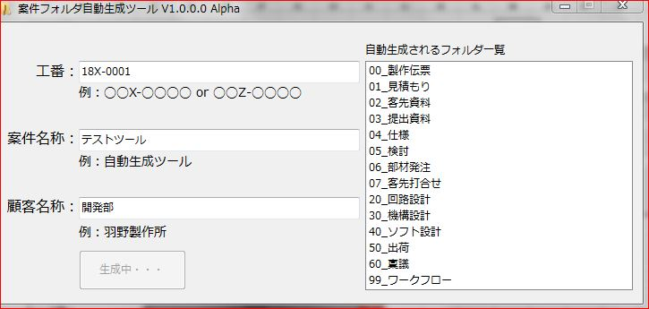
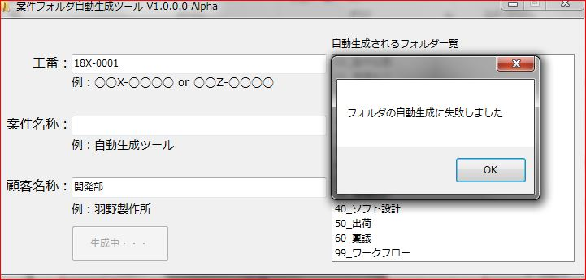
No.18
No.25
No.1
No.6
No.12

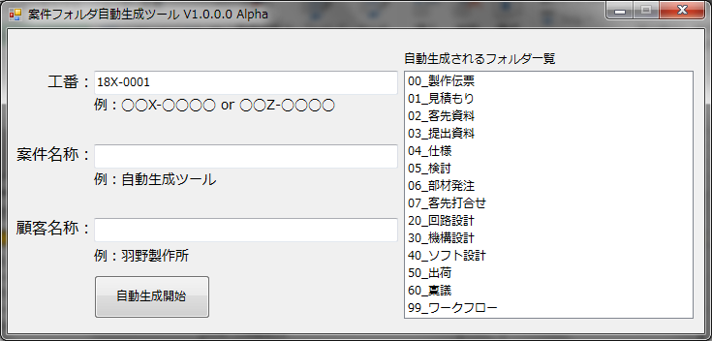
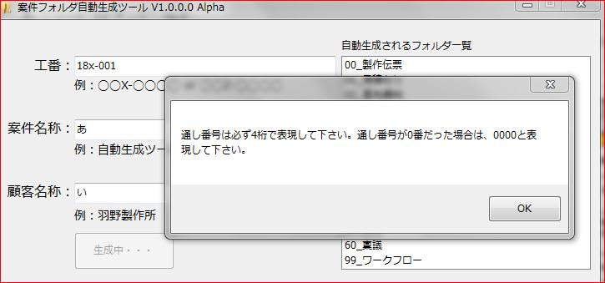
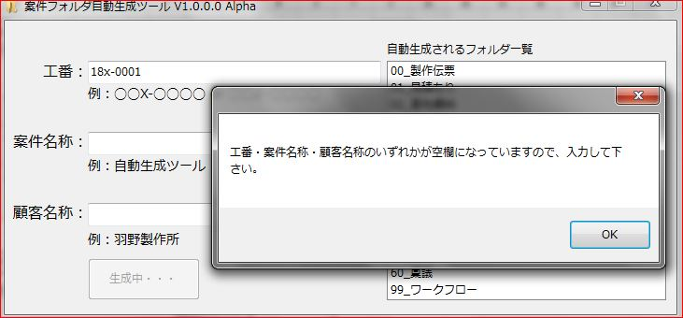
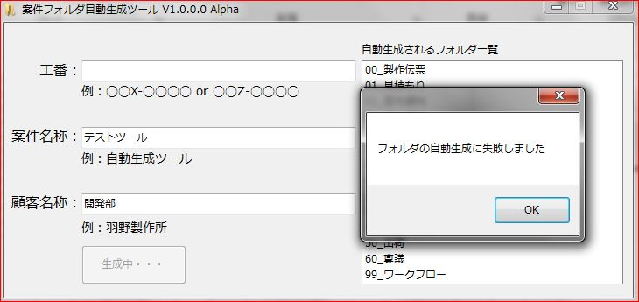

No.2
No.7
No.13
No.19
No.26

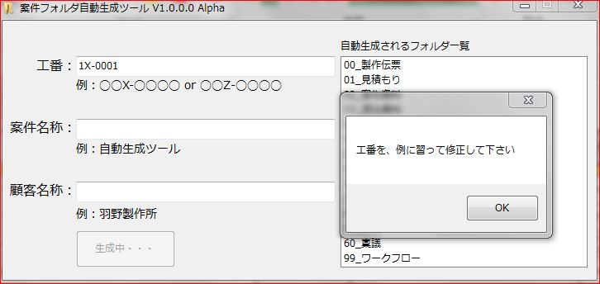
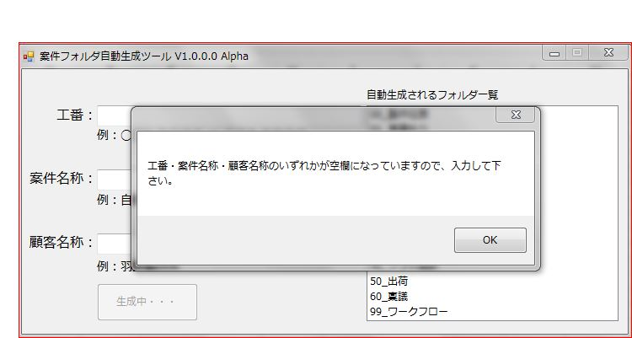
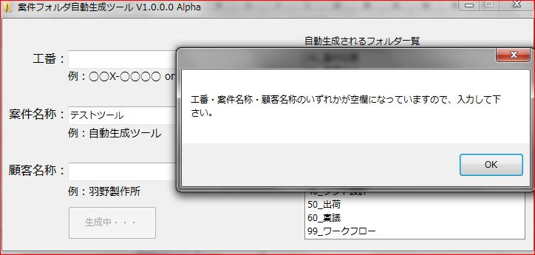
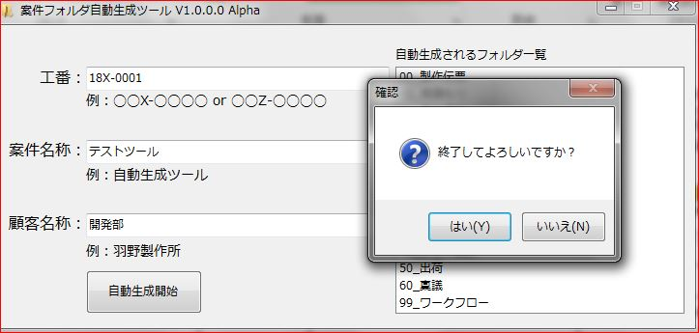
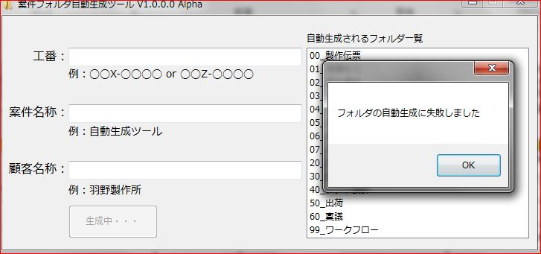

No.3
No.8
No.14
No.20
No.27

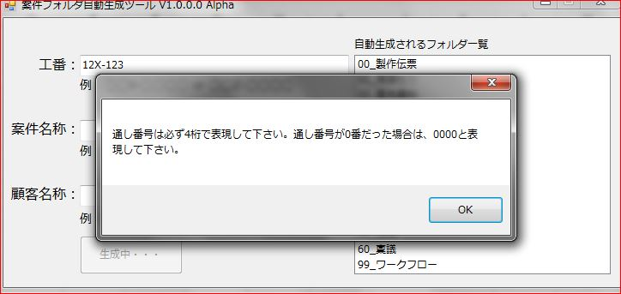
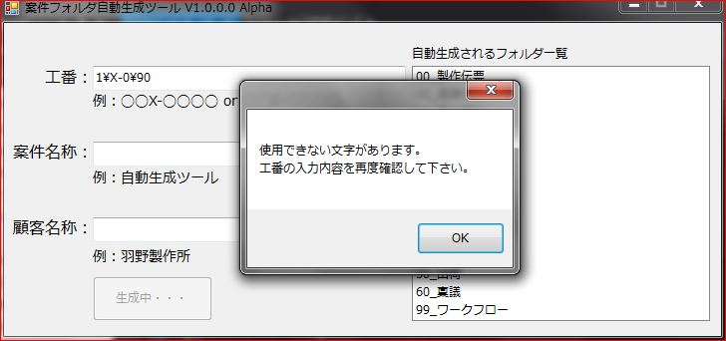
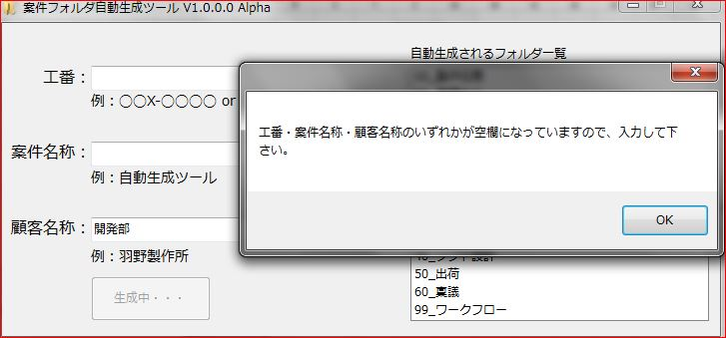
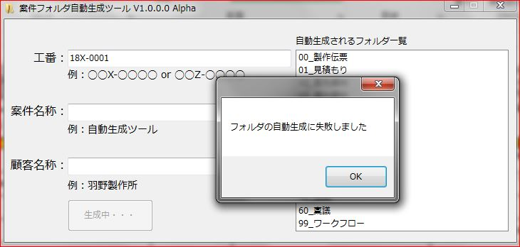
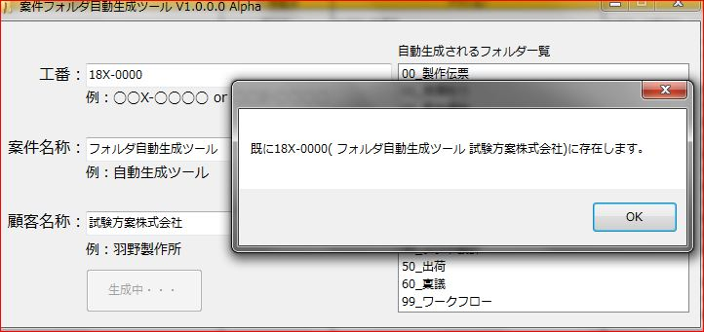

No.4
No.9
No.15
No.21

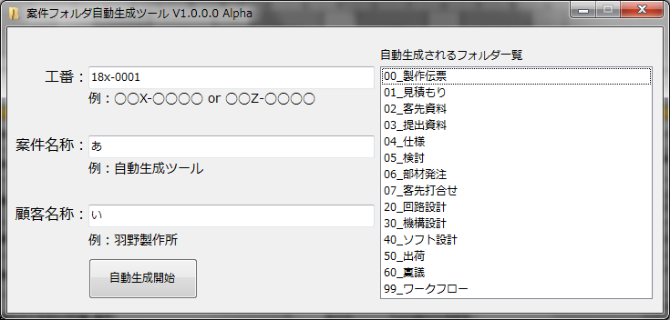
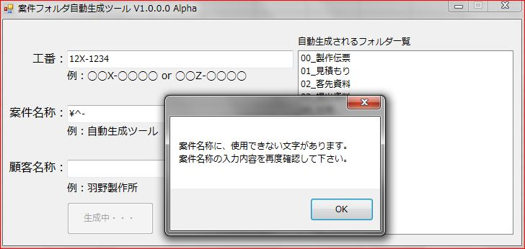
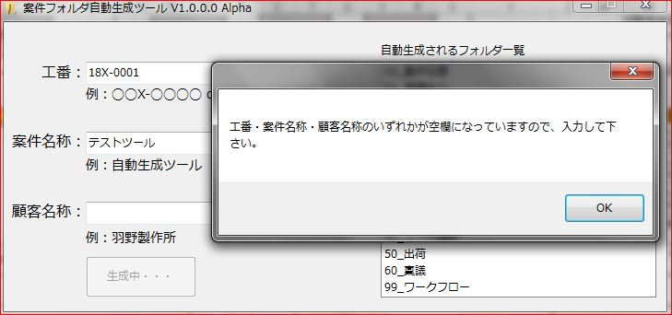
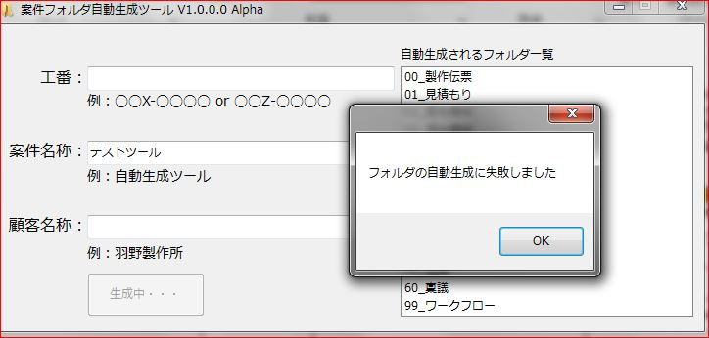

No.10
No.16
No.22

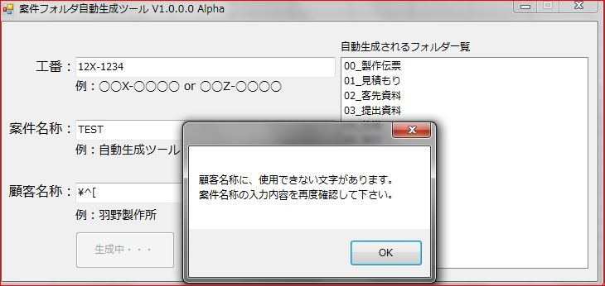
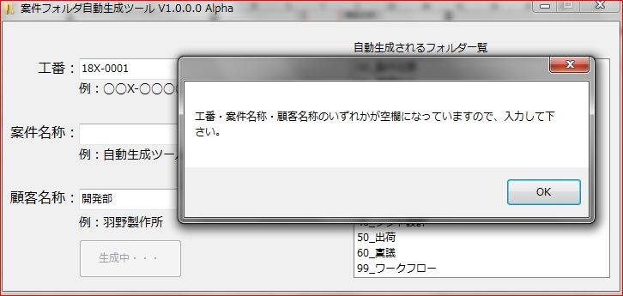

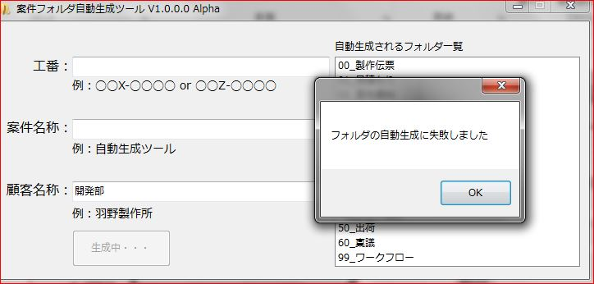

No.5
No.11
No.17
No.23

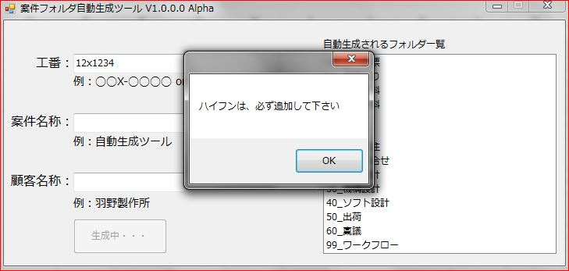
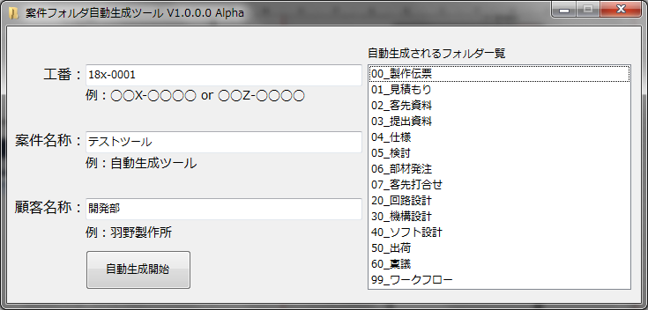
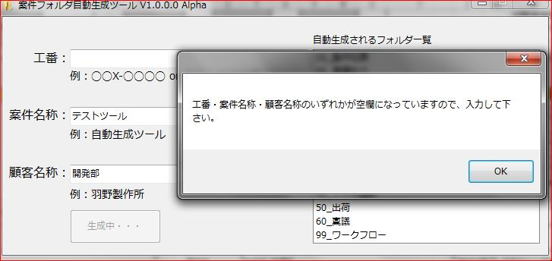
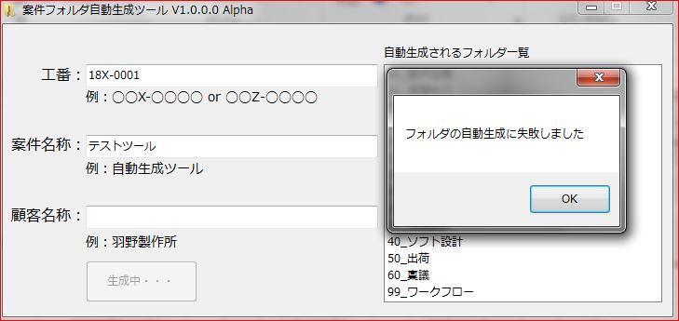

No.18
No.24

エビデンス@ini
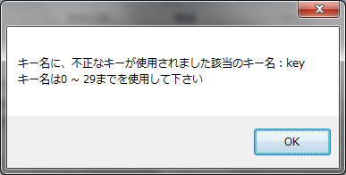
No.1
No.3
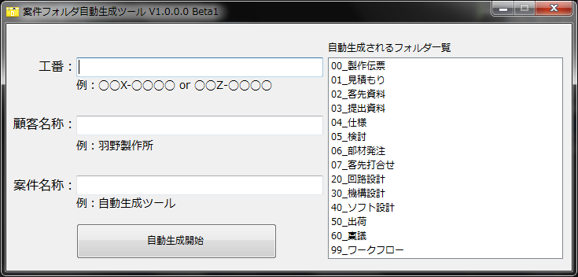

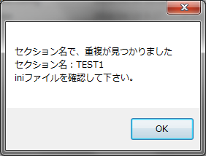
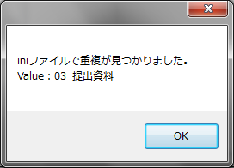
⑤

①

②

③

No.2
④
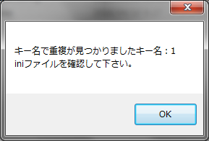

No.4

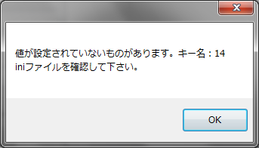

No.5



No.6



No.7

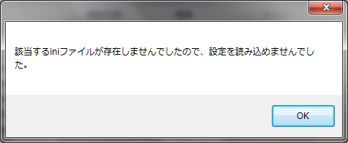

No.8

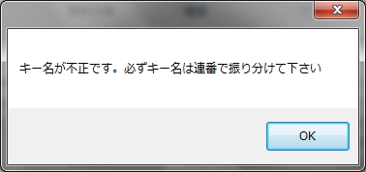

No.9

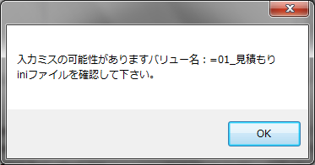

No.10

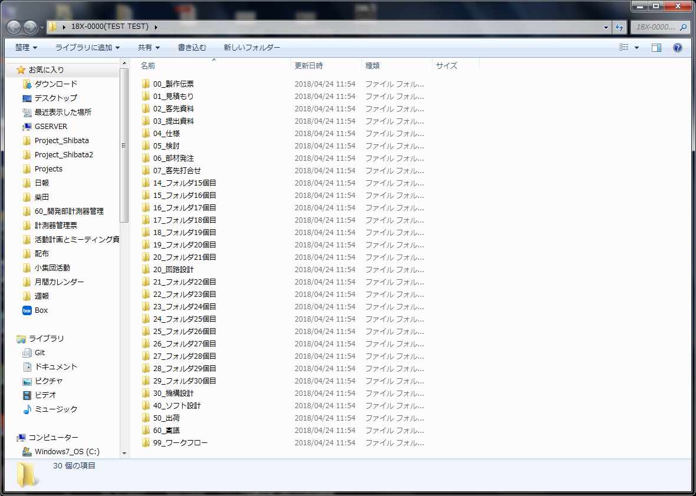

No.11

